給水台帳
リスト |  |  |  | 給 水 工 事 台 帳 |  |  |  |  |  |  |  |  |  |  |  |  |  |  |  |  | 検 印
1
給水装置主任技術者

 | 工事場所 |  | 猪名川町 |  | 上野字北畑11-1 |  |  |  | 施工年月日 |  |  |  |  | 2018-01-01

 | 使用者 |  | 猪名川 太郎 |  |  |  |  |  | 水栓番号 |  |  |  |  | 1 |  |  |  | 指定工事店 |  | 株式会社○○水道 |  |  | 印 |  | 担当者 |  | 給水 光一 |  |  |  | 印

 | 使 用 材 料 |  |  |  |  |  |  |  |  | 配 水 管 |  |  |  |  |  | 出来高数量 | 掘削 |  |  | 埋め戻し |  |  | アスファルト |  |  |  | コンクリート
 | 品名 |  | 口径 |  | 単位 | 数量 |  | 備考 |  | 配水管種 |  |  |  |  | S50 |  | 道路 |  | 宅内 | RC | ｽｸﾘｰﾆﾝｸﾞｽ | 宅内 | 切断 |  | 取壊 |  | 切断 |  | 取壊
分水箇所が判るように
①境界からの離れ
②甲止水
 |  |  |  |  |  | 累計 |  |  |  | 配水管口径 |  |  |  |  | φ50 |  | 機械 | 人力 | 人力 | 機械 | 人力 | 人力 | ｍ |  | ㎡ |  | ｍ |  | ㎡

 | ｻﾄﾞﾙ分水栓 |  | 50×20 |  | 個 | 1 |  |  |  | 分止水栓位置図 |  |  |  |  |  |  | 1.04 |  | 0.00 | 0.56 | 0.48 | 0.00 | 3.80 |  | 1.20 |  | 0.00 |  | 0.00

 | 密着ｺｱ |  | 20 |  | 個 | 1
 |  |  |  |  |  |  |  |  |  |  | 4.1
 | ﾊﾟﾗｿﾙ継手 |  | 20 |  | 個 | 1 |  |  |  |  |  |  |  |  |  | 竣 工 図

 | HIP |  | 20 |  | ｍ | 1.40
 |  |  |  |  |  |  |  |  |  | 1.8
 | 90°ﾍﾞﾝﾄﾞ |  | 20 |  | 個 | 2

 | ｿｹｯﾄ |  | 20 |  | 個 | 1

 |  |  |  |  |  |  |  |  |  |  |  | 止

 |  |  |  |  |  |  |  |  |  |  | 4.0

 | 工事完了写真 |  |  |  |  |  |  |  |  |  |  |  |  |  |  |  |  |  |  |  |  | 掘削平面・断面
 | 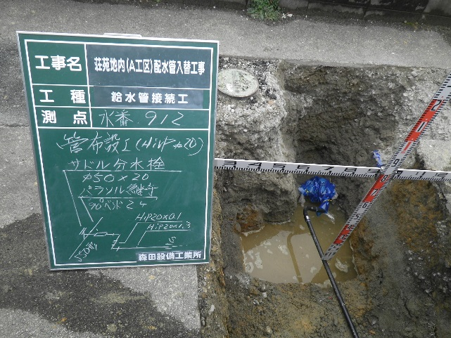 1 |  |  |  |  |  | 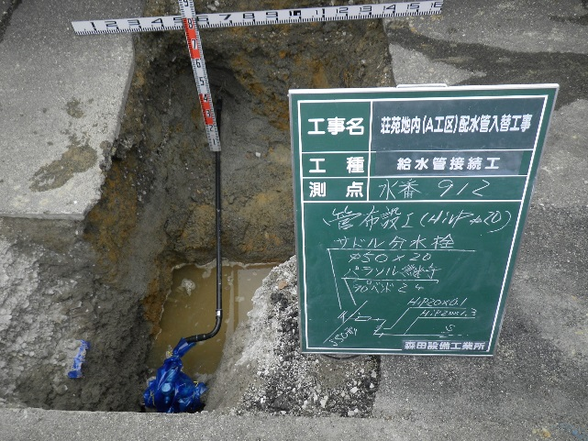 2 |  |  |  |  |  |  |  |  | 3
 |  |  |  |  |  |  |  |  |  |  |  |  |  |  |  |  |  |  |  |  |  |  |  |  |  | 平面

 |  |  |  |  |  |  |  |  |  |  |  |  |  |  |  |  |  |  |  |  |  |  |  | 1.5 |  |  |  | AS

 |  |  |  |  |  |  |  |  |  |  |  |  |  |  |  |  |  |  |  |  |  |  |  |  |  | 0.8
 |  |  |  |  |  |  |  |  |  |  |  |  |  |  |  |  |  |  |  |  |  |  |  | 掘削 |  | 断面 |  |  |  | 埋戻
 |  |  |  |  |  |  |  |  |  |  |  |  |  |  |  |  |  |  |  |  |  |  |  |  |  | AS仮復旧 |  |  |  | 0.03
 |  |  |  |  |  |  |  |  |  |  |  |  |  |  |  |  |  |  |  |  |  |  |  |  |  | RC40
 |  |  |  |  |  |  |  |  |  |  |  |  |  |  |  |  |  |  |  |  |  |  |  | 0.9 |  |  |  |  |  | 0.47

 |  |  |  |  |  |  |  |  |  |  |  |  |  |  |  |  |  |  |  |  |  |  |  |  |  | ｽｸﾘｰﾆﾝｸﾞｽ |  |  |  | 0.4

リスト |  |  |  | 給 水 工 事 台 帳 |  |  |  |  |  |  |  |  |  |  |  |  |  |  |  |  | 検 印
2

 | 工事場所 |  | 猪名川町 |  | 水道1-1 |  |  |  | 施工年月日 |  |  |  |  | 2018-01-01

 | 使用者 |  | 給水 次郎 |  |  |  |  |  | 水栓番号 |  |  |  |  | 1000 |  |  |  | 指定工事店 |  | 株式会社○○水道 |  |  | 印 |  | 担当者 |  | 給水 光一 |  |  |  | 印

 | 使 用 材 料 |  |  |  |  |  |  |  |  | 配 水 管 |  |  |  |  |  | 出来高数量 | 掘削 |  |  | 埋め戻し |  |  | アスファルト |  |  |  | コンクリート
 | 品名 |  | 口径 |  | 単位 | 数量 |  | 備考 |  | 配水管種 |  |  |  |  | DCIGX |  | 道路 |  | 宅内 | RC | ｽｸﾘｰﾆﾝｸﾞｽ | 宅内 | 切断 |  | 取壊 |  | 切断 |  | 取壊

 |  |  |  |  |  | 累計 |  |  |  | 配水管口径 |  |  |  |  | φ75 |  | 機械 | 人力 | 人力 | 機械 | 人力 | 人力 | ｍ |  | ㎡ |  | ｍ |  | ㎡

 | ｻﾄﾞﾙ分水栓 |  | 75×20 |  | 個 | 1 |  |  |  | 分止水栓位置図 |  |  |  |  |  |  | 1.93 |  | 0.00 | 0.85 | 1.08 | 0.00 | 6.60 |  | 1.80 |  | 0.00 |  | 0.00

 | 密着ｺｱ |  | 20 |  | 個 | 1
 |  |  |  |  |  |  |  |  |  |  |  |  | 5.5
 | ﾊﾟﾗｿﾙ継手 |  | 20 |  | 個 | 1 |  |  |  |  |  |  |  |  |  | 竣 工 図

 | HIP |  | 20 |  | ｍ | 0.45
 |  |  |  |  |  |  |  |  |  | 1.45
 | 90°ﾍﾞﾝﾄﾞ |  | 20 |  | 個 | 2

 | ｿｹｯﾄ |  | 20 |  | 個 | 1

 |  |  |  |  |  |  |  |  |  |  |  | 止

 | 工事完了写真 |  |  |  |  |  |  |  |  |  |  |  |  |  |  |  |  |  |  |  |  | 掘削平面・断面
 | 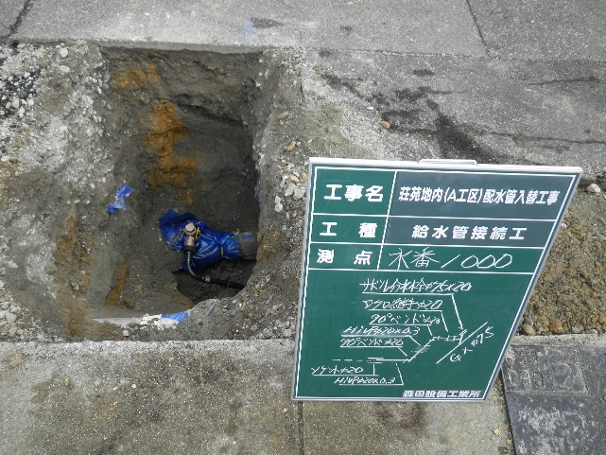 1 |  |  |  |  |  | 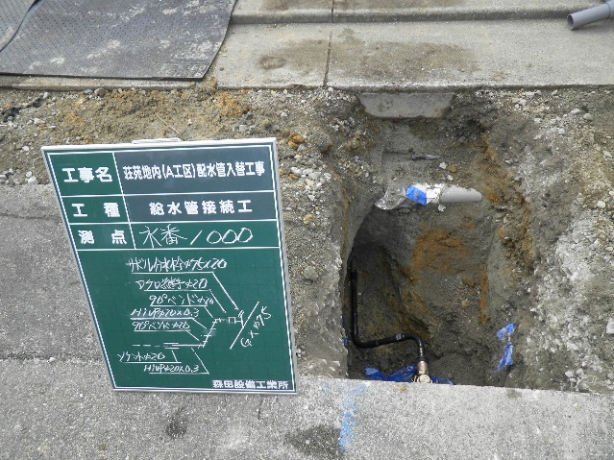 2 |  |  |  |  |  |  |  |  | 3
 |  |  |  |  |  |  |  |  |  |  |  |  |  |  |  |  |  |  |  |  |  |  |  |  |  | 平面

 |  |  |  |  |  |  |  |  |  |  |  |  |  |  |  |  |  |  |  |  |  |  |  | 3.0 |  |  |  | AS

 |  |  |  |  |  |  |  |  |  |  |  |  |  |  |  |  |  |  |  |  |  |  |  |  |  | 0.6
 |  |  |  |  |  |  |  |  |  |  |  |  |  |  |  |  |  |  |  |  |  |  |  | 掘削 |  | 断面 |  |  |  | 埋戻
 |  |  |  |  |  |  |  |  |  |  |  |  |  |  |  |  |  |  |  |  |  |  |  |  |  | AS仮復旧 |  |  |  | 0.03
 |  |  |  |  |  |  |  |  |  |  |  |  |  |  |  |  |  |  |  |  |  |  |  |  |  | RC40
 |  |  |  |  |  |  |  |  |  |  |  |  |  |  |  |  |  |  |  |  |  |  |  | 1.1 |  |  |  |  |  | 0.47

 |  |  |  |  |  |  |  |  |  |  |  |  |  |  |  |  |  |  |  |  |  |  |  |  |  | ｽｸﾘｰﾆﾝｸﾞｽ |  |  |  | 0.6

リスト |  |  |  | 給 水 工 事 台 帳 |  |  |  |  |  |  |  |  |  |  |  |  |  |  |  |  | 検 印
3

 | 工事場所 |  | 猪名川町 |  | #N/A |  |  |  | 施工年月日 |  |  |  |  | 2018-01-01

 | 使用者 |  | #N/A |  |  |  |  |  | 水栓番号 |  |  |  |  | #N/A |  |  |  | 指定工事店 |  | 株式会社○○水道 |  |  | 印 |  | 担当者 |  | 給水 光一 |  |  |  | 印

 | 使 用 材 料 |  |  |  |  |  |  |  |  | 配 水 管 |  |  |  |  |  | 出来高数量 | 掘削 |  |  | 埋め戻し |  |  | アスファルト |  |  |  | コンクリート
 | 品名 |  | 口径 |  | 単位 | 数量 |  | 備考 |  | 配水管種 |  |  |  |  | S50 |  | 道路 |  | 宅内 | RC | ｽｸﾘｰﾆﾝｸﾞｽ | 宅内 | 切断 |  | 取壊 |  | 切断 |  | 取壊

 |  |  |  |  |  | 累計 |  |  |  | 配水管口径 |  |  |  |  | φ50 |  | 機械 | 人力 | 人力 | 機械 | 人力 | 人力 | ｍ |  | ㎡ |  | ｍ |  | ㎡

 | ｻﾄﾞﾙ分水栓 |  | 50×20 |  | 個 | 1 |  |  |  | 分止水栓位置図 |  |  |  |  |  |  | 0.78 |  | 0.00 | 0.38 | 0.40 | 0.00 | 2.80 |  | 0.80 |  | 0.00 |  | 0.00

 | 密着ｺｱ |  | 20 |  | 個 | 1
 |  |  |  |  |  |  |  |  |  |  |  |  | 1.7
 | ﾊﾟﾗｿﾙ継手 |  | 20 |  | 個 | 1 |  |  |  |  |  |  |  |  |  | 竣 工 図

 | HIP |  | 20 |  | ｍ | 0.60
 |  |  |  |  |  |  |  |  |  | 1.4
 | 90°ﾍﾞﾝﾄﾞ |  | 20 |  | 個 | 2

 | ｿｹｯﾄ |  | 20 |  | 個 | 1

 |  |  |  |  |  |  |  |  |  |  |  | 止

 |  |  |  |  |  |  |  |  |  |  |  |  | 1.6

 | 工事完了写真 |  |  |  |  |  |  |  |  |  |  |  |  |  |  |  |  |  |  |  |  | 掘削平面・断面
 | 1 |  |  |  |  |  | 2 |  |  |  |  |  |  |  |  | 3
 |  |  |  |  |  |  |  |  |  |  |  |  |  |  |  |  |  |  |  |  |  |  |  |  |  | 平面

 |  |  |  |  |  |  |  |  |  |  |  |  |  |  |  |  |  |  |  |  |  |  |  | 1.0 |  |  |  | AS

 |  |  |  |  |  |  |  |  |  |  |  |  |  |  |  |  |  |  |  |  |  |  |  |  |  | 0.8
 |  |  |  |  |  |  |  |  |  |  |  |  |  |  |  |  |  |  |  |  |  |  |  | 掘削 |  | 断面 |  |  |  | 埋戻
 |  |  |  |  |  |  |  |  |  |  |  |  |  |  |  |  |  |  |  |  |  |  |  |  |  | AS仮復旧 |  |  |  | 0.03
 |  |  |  |  |  |  |  |  |  |  |  |  |  |  |  |  |  |  |  |  |  |  |  |  |  | RC40
 |  |  |  |  |  |  |  |  |  |  |  |  |  |  |  |  |  |  |  |  |  |  |  | 1.0 |  |  |  |  |  | 0.47

 |  |  |  |  |  |  |  |  |  |  |  |  |  |  |  |  |  |  |  |  |  |  |  |  |  | ｽｸﾘｰﾆﾝｸﾞｽ |  |  |  | 0.5

リスト |  |  |  | 給 水 工 事 台 帳 |  |  |  |  |  |  |  |  |  |  |  |  |  |  |  |  | 検 印
4

 | 工事場所 |  | 猪名川町 |  | #N/A |  |  |  | 施工年月日 |  |  |  |  | 2018-01-01

 | 使用者 |  | #N/A |  |  |  |  |  | 水栓番号 |  |  |  |  | #N/A |  |  |  | 指定工事店 |  | 株式会社○○水道 |  |  | 印 |  | 担当者 |  | 給水 光一 |  |  |  | 印

 | 使 用 材 料 |  |  |  |  |  |  |  |  | 配 水 管 |  |  |  |  |  | 出来高数量 | 掘削 |  |  | 埋め戻し |  |  | アスファルト |  |  |  | コンクリート
 | 品名 |  | 口径 |  | 単位 | 数量 |  | 備考 |  | 配水管種 |  |  |  |  | S50 |  | 道路 |  | 宅内 | RC | ｽｸﾘｰﾆﾝｸﾞｽ | 宅内 | 切断 |  | 取壊 |  | 切断 |  | 取壊

 |  |  |  |  |  | 累計 |  |  |  | 配水管口径 |  |  |  |  | φ50 |  | 機械 | 人力 | 人力 | 機械 | 人力 | 人力 | ｍ |  | ㎡ |  | ｍ |  | ㎡

 | ｻﾄﾞﾙ分水栓 |  | 50×20 |  | 個 | 1 |  |  |  | 分止水栓位置図 |  |  |  |  |  |  | 0.68 |  | 0.00 | 0.33 | 0.35 | 0.00 | 1.90 |  | 0.70 |  | 0.00 |  | 0.00

 | 密着ｺｱ |  | 20 |  | 個 | 1
 |  |  |  |  |  |  |  |  |  |  |  |  | 0.8
 | ﾊﾟﾗｿﾙ継手 |  | 20 |  | 個 | 1 |  |  |  |  |  |  |  |  |  | 竣 工 図

 | HIP |  | 20 |  | ｍ | 0.70
 |  |  |  |  |  |  |  |  |  | 1.4
 | 90°ﾍﾞﾝﾄﾞ |  | 20 |  | 個 | 2

 | ｿｹｯﾄ |  | 20 |  | 個 | 1

 |  |  |  |  |  |  |  |  |  |  |  | 止

 |  |  |  |  |  |  |  |  |  |  |  |  | 1.0

 | 工事完了写真 |  |  |  |  |  |  |  |  |  |  |  |  |  |  |  |  |  |  |  |  | 掘削平面・断面
 | 1 |  |  |  |  |  | 2 |  |  |  |  |  |  |  |  | 3 |  |  |  |  |  |  |  | 水番○○・△△共同掘削
 |  |  |  |  |  |  |  |  |  |  |  |  |  |  |  |  |  |  |  |  |  |  |  |  |  | 平面

 |  |  |  |  |  |  |  |  |  |  |  |  |  |  |  |  |  |  |  |  |  |  |  | 1.4 |  |  |  | AS

 |  |  |  |  |  |  |  |  |  |  |  |  |  |  |  |  |  |  |  |  |  |  |  |  |  | 1.0
 |  |  |  |  |  |  |  |  |  |  |  |  |  |  |  |  |  |  |  |  |  |  |  | 掘削 |  | 断面 |  |  |  | 埋戻
 |  |  |  |  |  |  |  |  |  |  |  |  |  |  |  |  |  |  |  |  |  |  |  |  |  | AS仮復旧 |  |  |  | 0.03
 |  |  |  |  |  |  |  |  |  |  |  |  |  |  |  |  |  |  |  |  |  |  |  |  |  | RC40
 |  |  |  |  |  |  |  |  |  |  |  |  |  |  |  |  |  |  |  |  |  |  |  | 1.0 |  |  |  |  |  | 0.47

 |  |  |  |  |  |  |  |  |  |  |  |  |  |  |  |  |  |  |  |  |  |  |  |  |  | ｽｸﾘｰﾆﾝｸﾞｽ |  |  |  | 0.5

リスト |  |  |  | 給 水 工 事 台 帳 |  |  |  |  |  |  |  |  |  |  |  |  |  |  |  |  | 検 印
5

 | 工事場所 |  | 猪名川町 |  | #N/A |  |  |  | 施工年月日 |  |  |  |  | 2018-01-01

 | 使用者 |  | #N/A |  |  |  |  |  | 水栓番号 |  |  |  |  | #N/A |  |  |  | 指定工事店 |  | 株式会社○○水道 |  |  | 印 |  | 担当者 |  | 給水 光一 |  |  |  | 印

 | 使 用 材 料 |  |  |  |  |  |  |  |  | 配 水 管 |  |  |  |  |  | 出来高数量 | 掘削 |  |  | 埋め戻し |  |  | アスファルト |  |  |  | コンクリート
 | 品名 |  | 口径 |  | 単位 | 数量 |  | 備考 |  | 配水管種 |  |  |  |  | S50 |  | 道路 |  | 宅内 | RC | ｽｸﾘｰﾆﾝｸﾞｽ | 宅内 | 切断 |  | 取壊 |  | 切断 |  | 取壊

 |  |  |  |  |  | 累計 |  |  |  | 配水管口径 |  |  |  |  | φ50 |  | 機械 | 人力 | 人力 | 機械 | 人力 | 人力 | ｍ |  | ㎡ |  | ｍ |  | ㎡

 | ｻﾄﾞﾙ分水栓 |  | 50×20 |  | 個 | 1 |  |  |  | 分止水栓位置図 |  |  |  |  |  |  | 0.68 |  | 0.00 | 0.33 | 0.35 | 0.00 | 1.90 |  | 0.70 |  | 0.00 |  | 0.00

 | 密着ｺｱ |  | 20 |  | 個 | 1
 |  |  |  |  |  |  |  |  |  |  | 12.2
 | ﾊﾟﾗｿﾙ継手 |  | 20 |  | 個 | 1 |  |  |  |  |  |  |  |  |  | 竣 工 図

 | HIP |  | 20 |  | ｍ | 0.20
 |  |  |  |  |  |  |  |  |  | 3.0
 | 90°ﾍﾞﾝﾄﾞ |  | 20 |  | 個 | 2

 | ｿｹｯﾄ |  | 20 |  | 個 | 1

 |  |  |  |  |  |  |  |  |  |  |  | 止

 |  |  |  |  |  |  |  |  |  |  | 11.9

 | 工事完了写真 |  |  |  |  |  |  |  |  |  |  |  |  |  |  |  |  |  |  |  |  | 掘削平面・断面
 | 1 |  |  |  |  |  | 2 |  |  |  |  |  |  |  |  | 3 |  |  |  |  |  |  |  | 水番□□・××共同掘削
 |  |  |  |  |  |  |  |  |  |  |  |  |  |  |  |  |  |  |  |  |  |  |  |  |  | 平面

 |  |  |  |  |  |  |  |  |  |  |  |  |  |  |  |  |  |  |  |  |  |  |  | 1.4 |  |  |  | AS

 |  |  |  |  |  |  |  |  |  |  |  |  |  |  |  |  |  |  |  |  |  |  |  |  |  | 1.0
 |  |  |  |  |  |  |  |  |  |  |  |  |  |  |  |  |  |  |  |  |  |  |  | 掘削 |  | 断面 |  |  |  | 埋戻
 |  |  |  |  |  |  |  |  |  |  |  |  |  |  |  |  |  |  |  |  |  |  |  |  |  | AS仮復旧 |  |  |  | 0.03
 |  |  |  |  |  |  |  |  |  |  |  |  |  |  |  |  |  |  |  |  |  |  |  |  |  | RC40
 |  |  |  |  |  |  |  |  |  |  |  |  |  |  |  |  |  |  |  |  |  |  |  | 1.0 |  |  |  |  |  | 0.47

 |  |  |  |  |  |  |  |  |  |  |  |  |  |  |  |  |  |  |  |  |  |  |  |  |  | ｽｸﾘｰﾆﾝｸﾞｽ |  |  |  | 0.5

 |  | 1
 |  |  |  |  |  |  |  |  |  |  |  |  |  |  |  |  | 掘削 |  |  | 埋め戻し |  |  | アスファルト |  |  |  | コンクリート
 |  |  |  |  |  |  |  |  |  |  |  |  |  |  |  |  | 道路 |  | 宅内 | RC | ｽｸﾘｰﾆﾝｸﾞｽ | 宅内 | 切断 |  | 取壊 |  | 切断 |  | 取壊

 |  |  |  |  |  |  |  |  |  |  |  |  |  |  |  |  | 機械 | 人力 | 人力 | 機械 | 人力 | 人力 | ｍ |  | ㎡ |  | ｍ |  | ㎡

 |  |  |  |  |  |  |  |  |  |  |  |  |  |  |  |  | 5.11 |  |  | 2.45 | 2.66 |  | 17.00 |  | 5.20 |  | 0.00 |  | 0.00

